1.背景

1、背景
无论是在现实世界中还是在软件系统中，都存在一些复杂的对象，它们拥有多个组成部分，如汽车，它包括车轮、方向盘、发送机等各种部件。 但是而对于大多数用户而言，无须知道这些部件的装配细节，也几乎不会使用单独某个部件，而是使用一辆完整的汽车。
问题：通过什么设计方法对其进行设计与描述，如何将部件和其组装过程分开，一步一步创建一个复杂的对象？
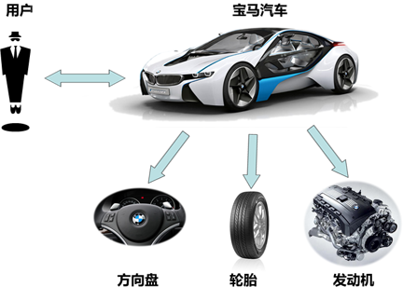

复杂对象 = 部件1 + 部件2 + ... + 部件N

2.建造者模式
2.1、建造者模式的定义
建造者模式（Builder Pattern） 又名生成器模式，是一种对象构建模式。它可以将复杂对象的建造过程抽象出来（抽象类别），使这个抽象过程的不同实现方法可以构造出不同表现（属性）的对象。
建造者模式 是一步一步创建一个复杂的对象，它允许用户只通过指定复杂对象的类型和内容就可以构建它们，用户不需要知道内部的具体构建细节。
建造者UML图

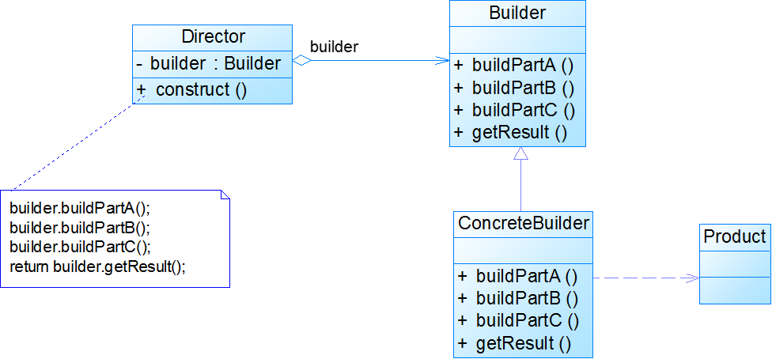

2.2、建造者模式的主要角色

Product（产品角色）： 一个具体的产品对象。
Builder（抽象建造者）： 创建一个Product对象的各个部件指定的抽象接口。
ConcreteBuilder（具体建造者）： 实现抽象接口，构建和装配各个部件。
Director（指挥者）： 构建一个使用Builder接口的对象。它主要是用于创建一个复杂的对象。它主要有两个作用，一是隔离了客户与对象的生产过程，二是负责控制产品对象的生产过程。

UpCar | MidCar

UpBuilder | MidBuilder

3.建造者模式分析
3.1、建造者模式分析

（1）一个典型的复杂对象其类代码示例

（2)抽象建造者类中定义了产品的创建方法和返回方法（抽象类、接口）

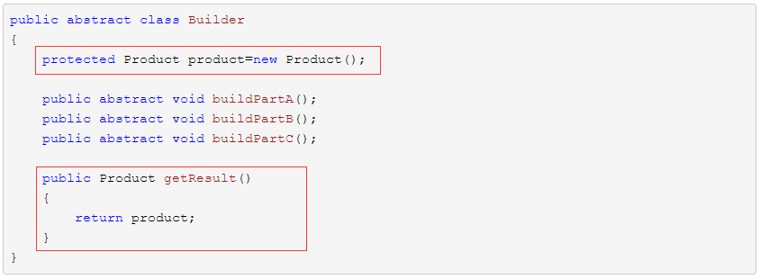

（3)具体建造者。实现抽象接口，构建和装配各个部件

（4)指挥者类
指挥者针对抽象建造者编程，客户端只需要知道具体建造者的类型，即可通过指挥者类调用建造者的相关方法，返回一个完整的产品对象。

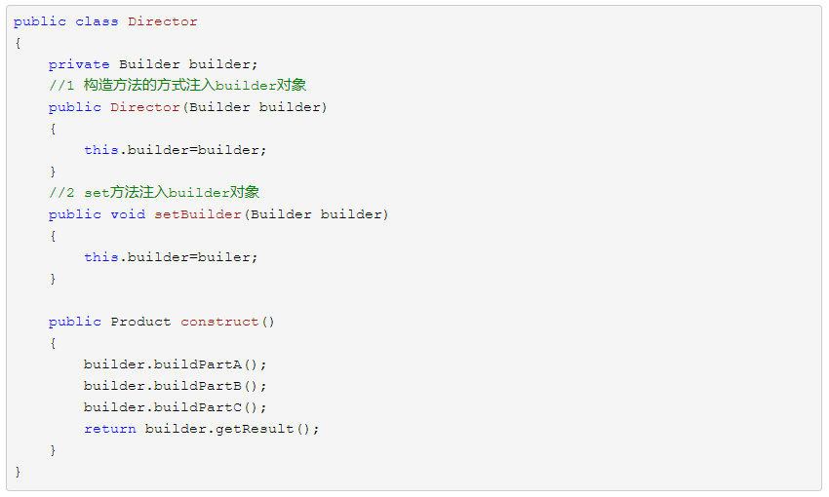

(5)客户端类
在客户端代码中，无须关心产品对象的具体组装过程，只需确定具体建造者的类型即可，建造者模式将复杂对象的构建与对象的表现分离开来，这样使得同样的构建过程可以创建出不同的表现。

4.建造者案例
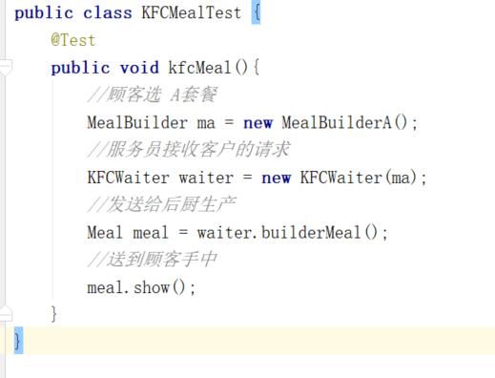
4.1、建造者模式案例分析
实现肯德基“套餐”类：肯德基店有汉堡、可乐、薯条、炸鸡翅等产品，用户可以随意组合它们，生成出不同的“套餐”。
套餐 = 汉堡 + 可乐 + 薯条 + 炸鸡翅
很明显，一个产品（套餐）由不同的部件（汉堡、可乐、薯条、炸鸡翅）组成，适用用建造者模式实现。

4.2、基于建造者模式的肯德基套餐的实现

（1）产品对象类----Meal
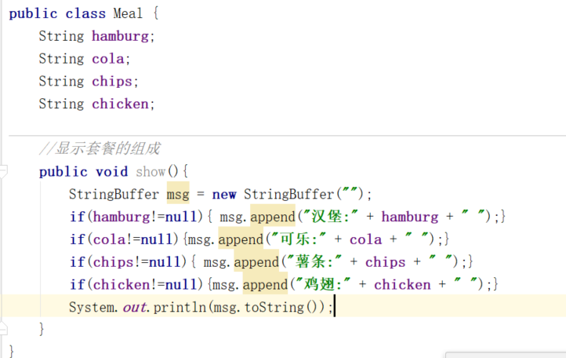

Meal
------------------------------
-hamburg:String
-cola:String
-chips:String
-chicken:String
------------------------------
//setter/getter方法
void show(){.....}

（2）抽象建造者类----MealBuilder

abstract MealBuilder
------------------------------
Meal meal = new Meal();
------------------------------
abstract void buildHamburg();
abstract void buildCola();
abstract void buildChips();
abstract void buildChicken();
Meal getResult(){...}

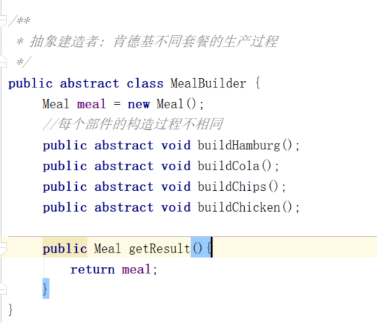

（3）具体建造者类----MealBuilderA

MealBuilderA
------------------------------
void buildHamburg(){};
void buildCola(){};
void buildChips(){};
void buildChicken(){};
芝士汉堡
百事可乐
大份薯条
麻辣鸡翅

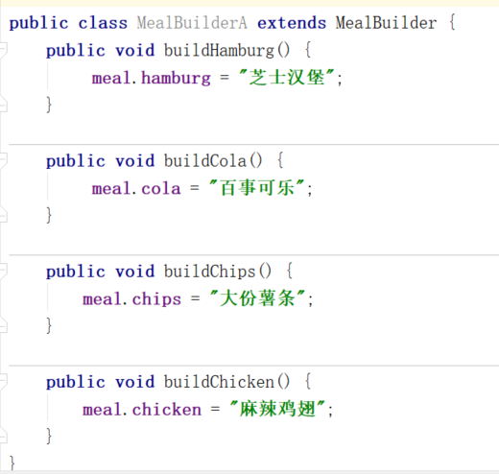

（3）具体建造者类----MealBuilderB

MealBuilderB
------------------------------
void buildHamburg(){};
void buildCola(){};
void buildChips(){};
void buildChicken(){};
鸡肉汉堡
可口可乐
小份薯条
奥尔良鸡翅

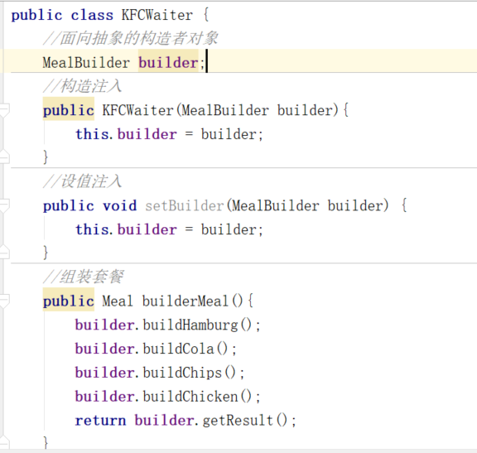

（4）指挥者类----KFCWaiter

KFCWaiter
-------------------------------------------------
MealBuiler mealBuilder;
------------------------------------------------
//构造注入
//setter注入
Meal sendBuilderAsk(){
mealBuilder.buildHamburg();
.....
}

（5）KFC店----KFCClient

KFCClient
public testKFCMeal(){
//顾客选 A套餐
MealBuilder ma = new MealBuilderA();
//服务员接收客户的请求
KFCWaiter waiter = new KFCWaiter(ma);
//发送给后厨生产
waiter.sendBuildAsk();
}

5.总结
建造者模式总结
5.1、建造者模式优点
1) 客户端不必知道产品内部组成的细节，将产品本身与产品的创建过程解耦，使得相同的创建过程可以创建不同的产品对象。
2) 每一个具体建造者都相对独立，而与其他的具体建造者无关，因此可以很方便地替换具体建造者或增加新的具体建造者， 用户使用不同的具体建造者即可得到不同的产品对象 。
3) 可以更加精细地控制产品的创建过程 。将复杂产品的创建步骤分解在不同的方法中，使得创建过程更加清晰，也更方便使用程序来控制创建过程。
4) 增加新的具体建造者无须修改原有类库的代码，指挥者类针对抽象建造者类编程，系统扩展方便，符合 “开闭原则”
5.2、建造者模式缺点
1) 产品之间差异性很大的情况： 建造者模式所创建的产品一般具有较多的共同点，其组成部分相似，如果产品之间的差异性很大，则不适合使用建造者模式，因此其使用范围受到一定的限制。
2) 产品内部变化很复杂的情况： 如果产品的内部变化复杂，可能会导致需要定义很多具体建造者类来实现这种变化，导致系统变得很庞大。
5.3、抽象工厂模式 VS 建造者模式
抽象工厂模式实现对产品家族的创建，一个产品家族是这样的一系列产品：具有不同分类维度的产品组合，采用抽象工厂模式不需要关心构建过程，只关心什么产品由什么工厂生产即可。
建造者模式则是要求按照指定的蓝图建造产品，它的主要目的是通过组装零配件而产生一个新产品。

6.练习
建造者模式练习题
6.1、建造者模式练习题1
实现计算机的组装：用户去购买计算机时可以根据自己的需要选购计算机的CPU、内存条、显卡、主板、硬盘、显示器、键盘、鼠标等各个配件，用建造者模式解决这个问题。
6.2、建造者模式练习题2
实现汽车组装工厂功能：汽车组装工厂可以根据汽车的发动机、车轮、底盘、车座数、汽车的排量等指标为用户组装汽车，用建造者模式解决这个问题。

